Digital process release manual
Powertrain Solution

Work Instruction |  |  |  |  |  |  |  |  |  |  | Issue / Amendment
 |  |  |  |  |  |  |  |  |  |  | Revision - 01

From |  | Document No. : Document Name : Digital process release's manual |  |  |  |  |  |  | Our reference |  | Date
HmjP / MOE2 |  |  |  |  |  |  |  |  | Chondan Susuwan |  | Dec 6 , 2019

How does it work?
การทำงานงานของโปรแกรม ประกอบไปด้วยส่วนประกอบ 3 ส่วน
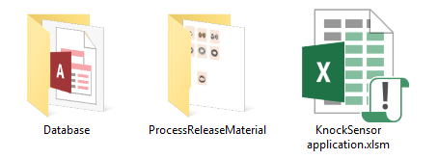
1
2
3

1. ไฟล์นามสกุล .accdb ทำหน้าที่จัดเก็บข้อมูล |  |  |  |  | 2. โฟลเดอร์ PartNumber ซึ่งถูกเก็บไว้ใน โฟลเดร์ ProcessReleaseMaterial |  |  |  | 3. ไฟล์นามสกุล .xlsm ทำหน้าที่แสดง Userform หรือ Application form เพื่อความง่ายและสะดวกในการใช้งาน เพื่อบันทึกค่า โดยข้อมูลที่แสดงผลบน Userform จะถูกดึงมาจากไฟล์นามสกุล .accdb เช่นเดียวกันกับการลงบันทึกข้อมูลการทดสอบก็จะเก็บไปที่ไฟล์ดังกล่าวเช่นเดียวกัน

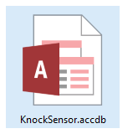
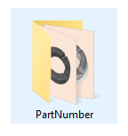
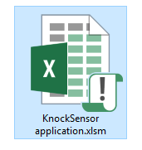

How to setting?
ก่อนที่จะทำการเข้าใช้งานโปรแกรม จำเป็นที่จะต้องตั้งค่า 3 ส่วนสำคัญ ได้แก่ 1.การตั้งค่าไฟล์นามสกุล .accdb เพื่อใช้อ่านและเก็บข้อมูล 2. การใส่รหัส password ของ database ที่ตั้งค่าไว้ 3. การตั้งค่าโฟลเดอร์เพื่อแสดงผลรูปภาพของส่วนประกอบของชิ้นงาน
เมื่อคลิกเข้าใช้งานที่ไฟล์ KnocSensor application.xlsm จะแสดงหน้าต่างดังรูป
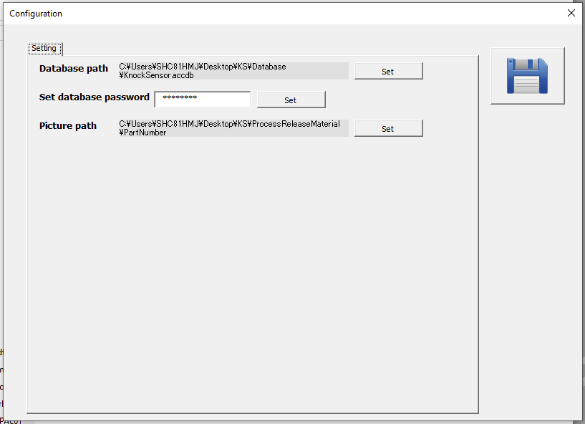
 |  |  |  | แสดงหน่าต่าง Log in เข้าใช้งาน
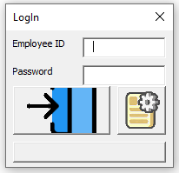
1
2
3

 | คลิกเข้าใช้งาน

 |  | คลิกที่ปุ่มดังกล่าว เพื่อเข้าสู่หน้าตั้งค่า แสดงดังรูปภาพขวามือ

How to setting?
1.การตั้งค่าไฟล์นามสกุล .accdb เพื่อใช้อ่านและเก็บข้อมูล |  |  |  |  |  |  | 2. การใส่รหัส password ของ database ที่ตั้งค่าไว้
คลิกปุ่มที่ 1 เพื่อเข้าสู่งหน้าตั้งค่าไฟล์ที่ใช้จัดเก็บข้อมูล จากนั้นจะมี ต่างต่างแดงดังภาพด้านล่าง --> ลากไฟล์นามสกุล .accdb ที่ต้องการใช้จัดเก็บข้อมูล แล้วปล่อยลงที่ตัวโปรแกรม (บริเวณพื้นที่กรอบสีขาวที่มีเขียนไว้ว่า Drop File Here) --> กดปุ่ม save เป็นอันเสร็จสิ้นการตั้งค่าในส่วนที่ 1

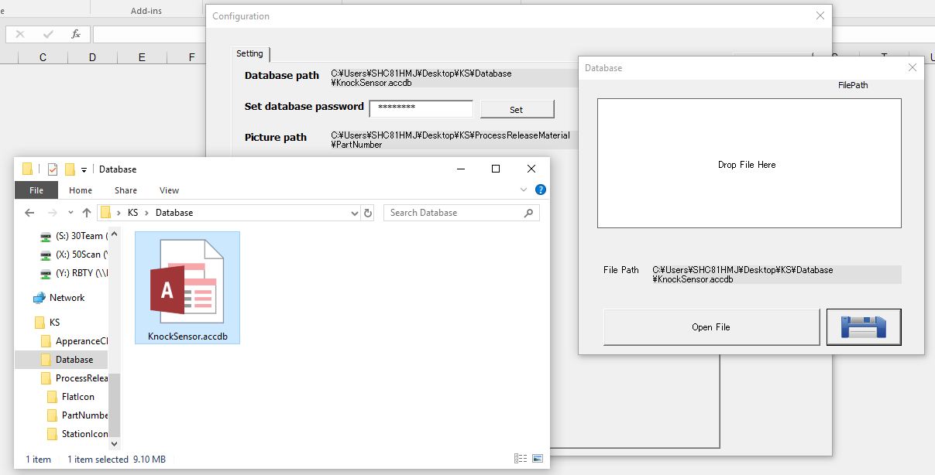

 |  |  |  |  |  |  |  |  | ใส่รหัส password ที่ได้ตั้งค่าไว้ในไฟล์นามสกุล .accdb หรือ ไฟล์ database (ณ ปัจจุบัน password ที่ตั้งไว้เป็น "hmjpmoe2")

ปุ่ม save

3. การตั้งค่าโฟลเดอร์เพื่อแสดงผลรูปภาพของส่วนประกอบของชิ้นงาน
คลิกปุ่มที่ 3 เพื่อเข้าสู่งหน้าตั้งค่าโฟลเดอร์เพื่อแสดงผลรูปภาพของส่วนประกอบของชิ้นงาน จากนั้นจะมี ต่างต่างแดงดังภาพด้านล่าง --> ลากโฟลเดอร์ PartNumber หรือ โฟลเดอร์ที่จัดเก็บรูปภาพส่วนประกอบของชิ้นงาน แล้วปล่อยลงที่ตัวโปรแกรม (บริเวณพื้นที่กรอบสีขาวที่มีเขียนไว้ว่า Drop File Here) --> กดปุ่ม save เป็นอันเสร็จสิ้นการตั้งค่าในส่วนที่ 3

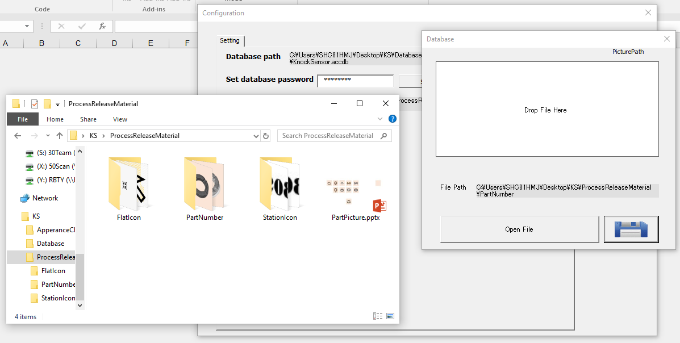

ปุ่ม save

เมื่อตั้งค่าเสร้จทั้ง 3 ส่วน เป็นอันเสร็จสิ้นการตั้งค่าโปรแกรม และ พร้อมต่อการเข้าใช้งาน

How to use?
 |  |  |  | 1.line assisttance ทำการใส่รหัสพนักงาน หรือ Employee ID และ Password เพื่อเข้าใช้งาน (หมายเหตุ: ข้อมูลต่าง ๆ ของผู้เข้าใช้งาน รวมไปถึง password ถูกจัดเก็บไว้ในไฟล์ database ) จากนั้นจะมีหน้าต่างแสดงขึ้นมาดังภาพด้านล่าง

กลับมาที่หน่าต่าง Log in เข้าใช้งาน
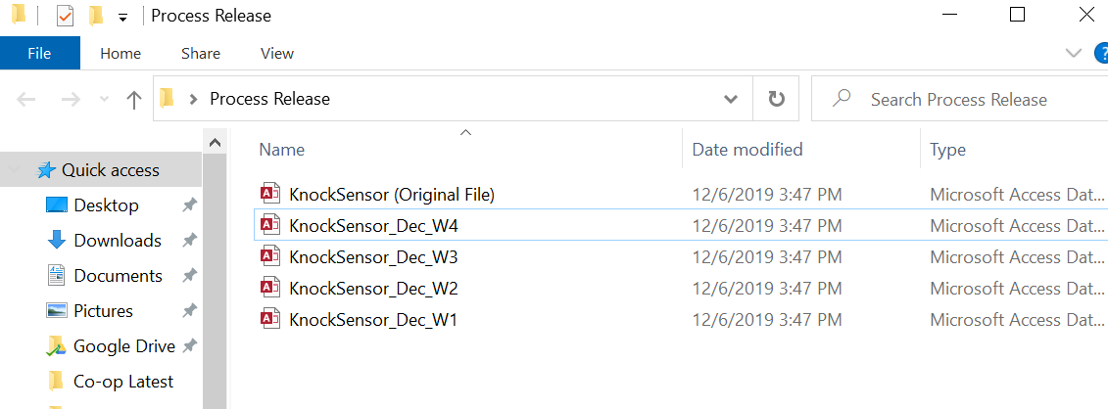
เนื่องด้วยข้อมูลต่อวันที่มีจำนวนเยอะมาก จึงแนะนำให้ เปลี่ยนไฟล์ database ทุก ๆ 1 สัปดาห์ โดย Copy จากไฟล์ Original ที่ไม่มีข้อมูลรายการทดสอบบันทุกอยู่ แล้วเปลี่ยนชื่อเป็นของเดือน หรือ สัปดาห์ นั้น ๆ

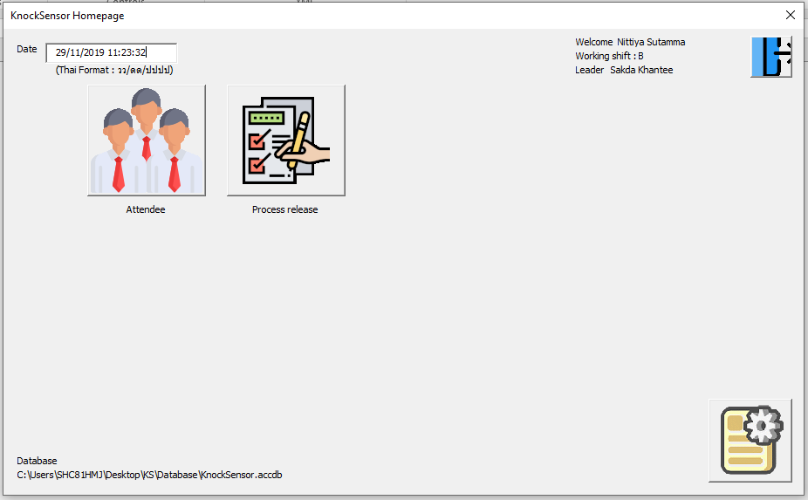

แสดงข้อมูลผู้เข้าใช้งาน เช่น
ชื่อผู้เข่าใช้ กะที่ทำงาน
หัวหนาของกะการทำงานั้น

คลิกที่ปุ่มนี้เพื่อเข้าสู่หน้า
บันทึกผล process release

ปุ่ม log out เมื่อต้องการเลิกใช้งาน

2. จากนั้นจะแสดงหน้าต่างด้านล่างซ้ายมือ --> เลือกไลน์การผลิตที่ต้องการบันทึกข้อมูล --> หน้าบันทึกข้อมูลของไลน์การผลิตนั้น ๆ แสดงดังหน้าต่างด้านล่างขวามือ

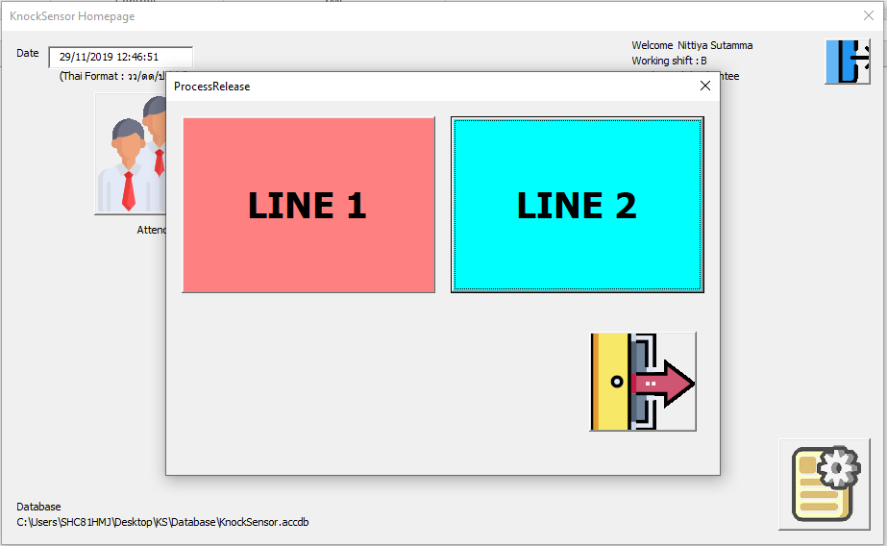
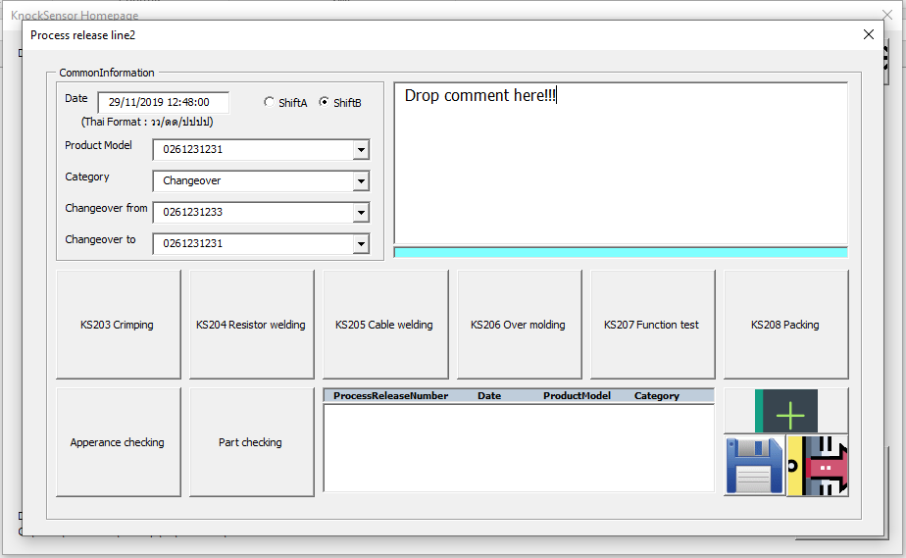

3. คลิกที่ปุ่มในกรอบสีดำ เพื่อเข้าไปบันทึกข้อมูลในแต่ละ station

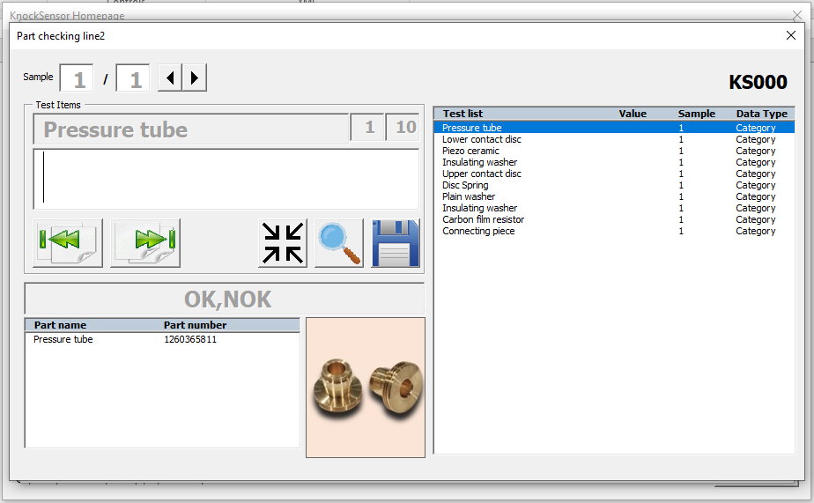
กล่องแสดงผล ชื่อของรายการทดสอบในขณะนั้น
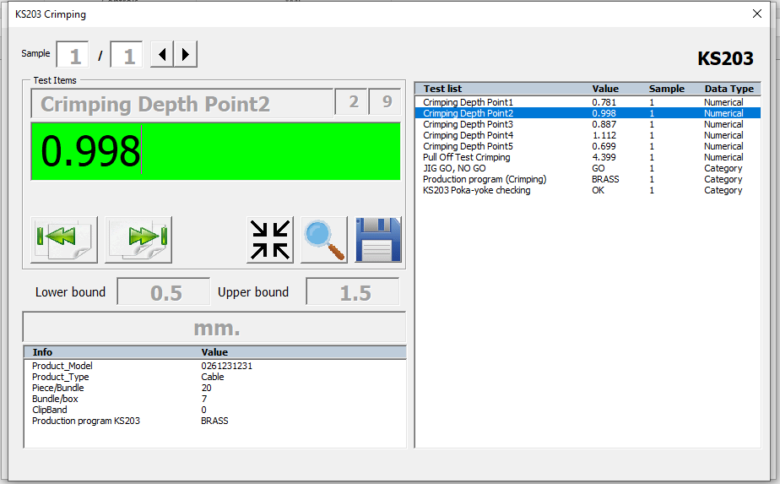
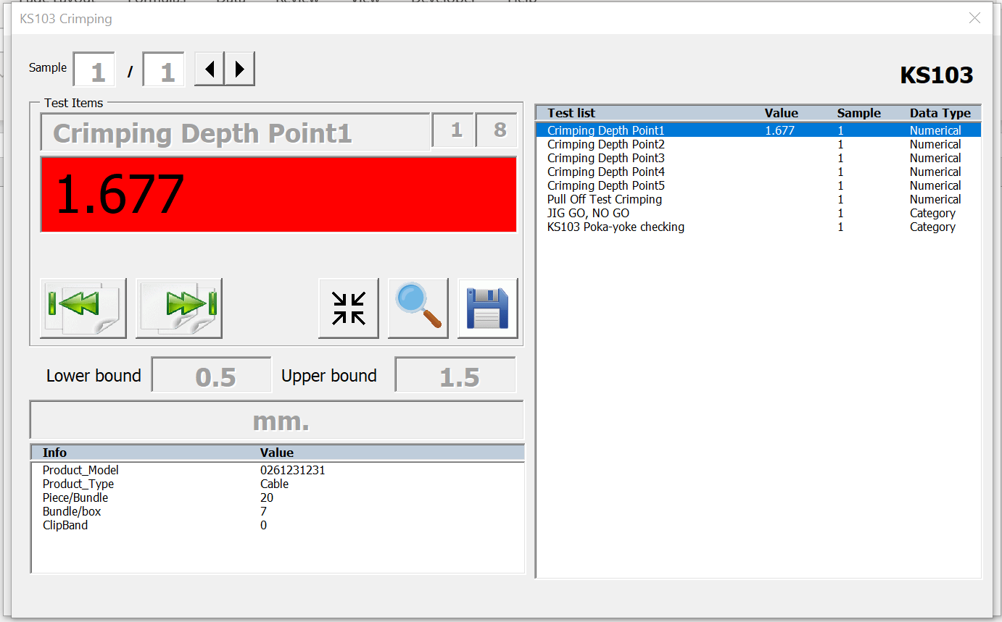

ปุ่ม ย่อ/ขยาย ชื่อของรายการทดสอบในกรณีที่ ชื่อของรายการทดสอบมีความยามมากเกินไป
ตรวจสอบความถูกต้อง
ของข้อมูลว่าอยู่ในช่วง
การควบคุม หรือ ไม่
หากอยู่ในช่วง -> แสดงสีเขียว
หากไม่อยู่ในช่วง -> แสดงสีแดง
ตรวจสอบความถูกต้อง
ของข้อมูลว่าอยู่ในช่วง
การควบคุม หรือ ไม่
หากอยู่ในช่วง -> แสดงสีเขียว
หากไม่อยู่ในช่วง -> แสดงสีแดง

ยกตัวอย่างการบันทึกข้อมูลที่ station KS203 และ การตรวจสอบความถูกต้องของชิ้นส่วน

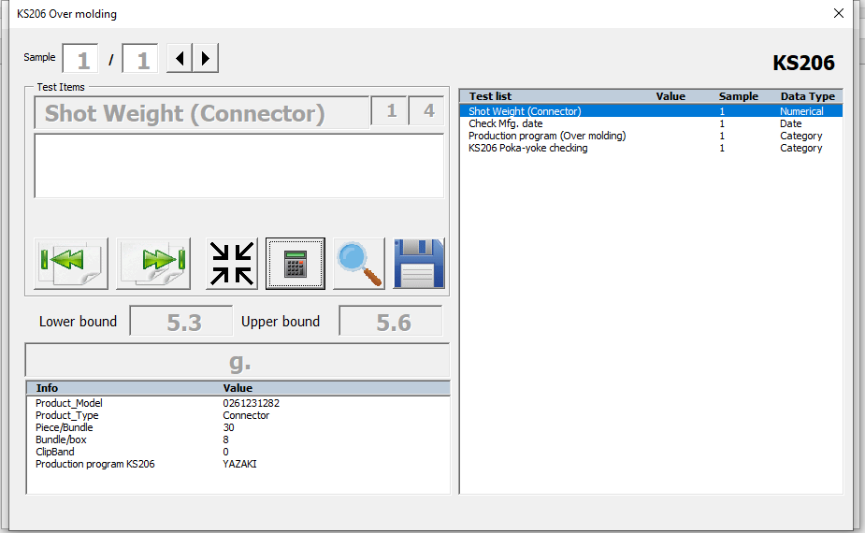
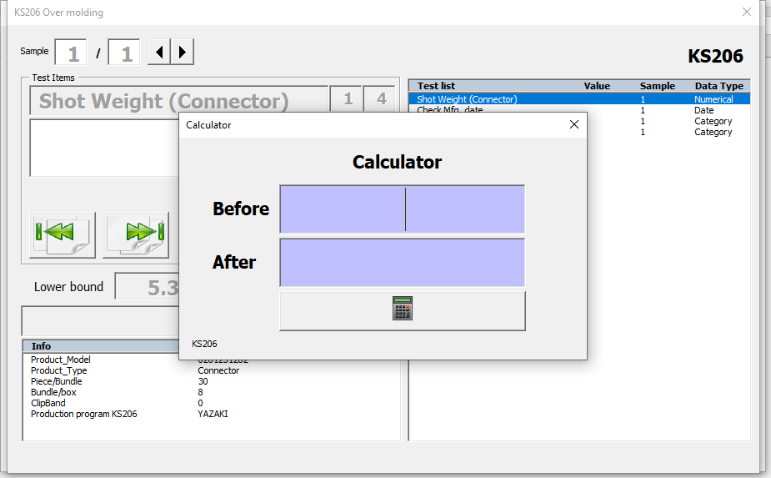

ปุ่มคำนวณหลังจากลง น้ำหนักก่อน และ หลัง เข้า molding
สามารถคลิกที่รายการทดสอบด้านขวา เพื่อเลือกรายการทดสอบที่ต้องการบันทึกค่า
ปุ่ม next/previous เพื่อเปลี่ยนไปยังรายการมดสอบถัดไปหรือที่ผ่านมา ตามลำดับ

Station KS206 และ 106 มีปุ่มเครื่องคิดเลขขึ้นมาพิเศษเพื่อคำนวณน้ำหนักของชิ้นงาน โดยต้องใส่น้ำหนักก่อนเข้า molding และ หลังเข้า molding

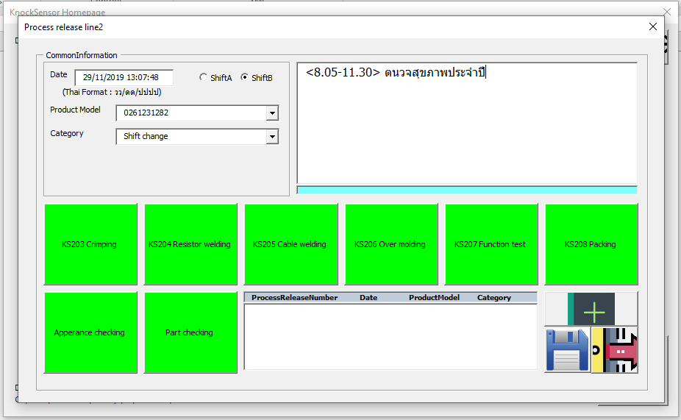
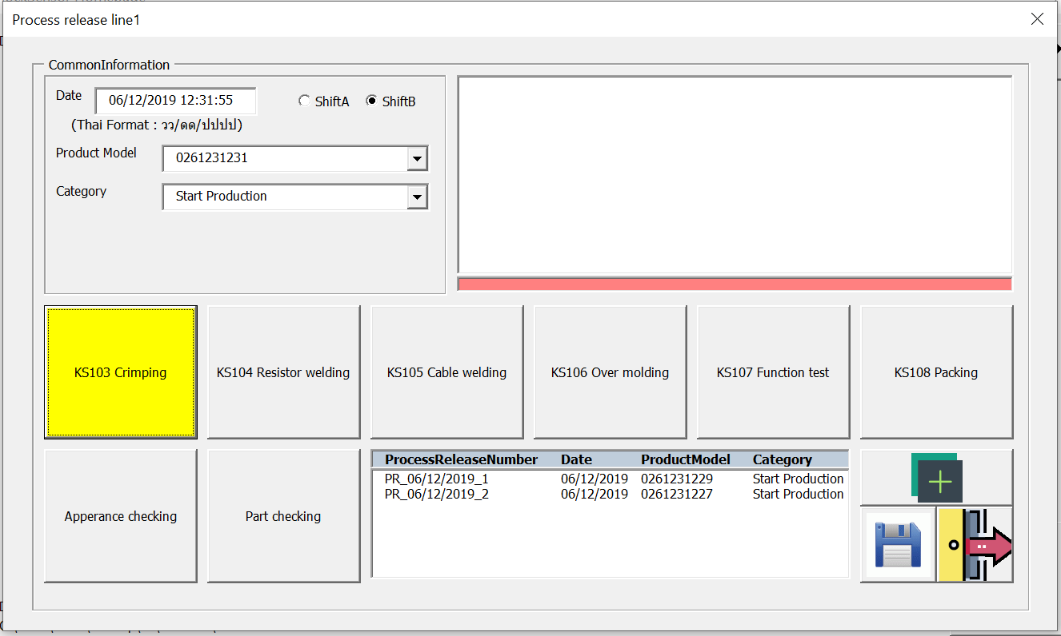
ปุ่ม Reset เพื่อลบค่าการทดสอบที่ไม่ต้องการแล้วทั้งหมด หรือ เมื่อเกิดความผิดพลาด เช่น ลง Product Model ผิด ก็ให้ทำการกดปุ่มดังกล่าวเพื่อ reset และลงบันทึกใหม่
Comment

ปุ่ม save

4. เมื่อบันทึกข้อมูลครบทุก station ปุ่มเพื่อเข้าบันึกข้อมูลในแต่ละ station ก็จะแสดงสีเขียวขึ้นมาแสดงว่า ข้อมูลทุกอย่าง กต้อง หากขึ้นสีเหลือง แสดงว่า กรอกข้อมูลไม่ครบถ้วน และ ถ้าหากขึ้นสีแดง แสดงว่า มีข้อมูลบางค่าไม่อยู่ในช่วงควบคุม หรือ ลงข้อมูลผิดประเภท --> เมื่อกดปุ่ม save ก็จะแสดงหน้าต่างด้านล่างขึ้นมา เพื่อรอให้หัวหน้ามาทำการ approve โดยการกรอกรหัสเข้าใช้งานของหัวหน้าที่กล่องใส่ password --> หาก password ถูกต้องก็จะทำการบันทึกข้อมูล รายละเอียดต่าง ๆ จะถูกไปยังหัวหน้ากะผ่านทางอีเมล์ และ ข้อมูลจะถูกบันทึกไว้ที่ไฟล์ database

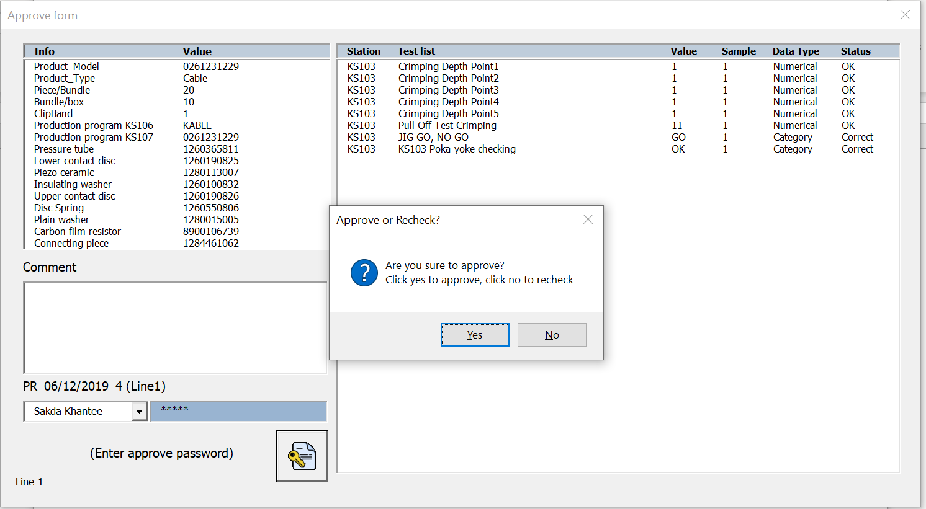
แถบแสดงสถานะความถูกต้องของข้อมูล 1. ข้อมูลแบบ Numerical หากอยู่ในช่วงหรือค่าที่ควบคุมก็จะขึ้นสถานะ OK หรือ NOK หากไม่อยู่ในช่วงควบคุม
2. ข้อมูลแบบ Category จะตรวจสอบเฉพาะความถูกต้องของของการบันทึกว่าเป็นไปตามตัวเลือกที่มีหรือไม่ ไม่ได้แสดงถึงความถูกต้องของข้อมูล

กล่องข้อความแสดงขึ้นมา เมื่อกรอกรหัสผ่านถูกต้อง โดยมีอยู่ 2 ทางเลือกคือ 1. Approve-> บันทึกข้อมูล 2. กลับไปตรวส่อบความถูกต้องของข้อมูล (Recheck)

 |  |  |  |  |  |  |  |  |  | หมายเหตุ: ผู้ที่สามารถ Approve ได้จะมีตำแหน่ง Shift Leader, Setter, Engineer, Supervisor และ HOD

กล่องใส่ password

5. หากหัวหน้าหรือผู้ที่ทำการ Approve กรอกรหัสถูกต้องก็จะมีการตรวจสอบความถูกต้องของข้อมูลอีกครั้งหนึ่ง พร้อมแสดงผลทางกล่องข้อความ ดังที่แสดงในรูปด้านล่างซ้ายมือ -> จากนั้นจะมีกล่องข้อความ Approve or Recheck? เด้งขึ้นมา -> กด Recheck เพื่อกลับไปแก้ไขข้อมูล ก็จะปรากฎหน้าต่างด้านล่างตรงกลาง พร้อมสีแดงที่แสดงสถานะว่า เกิดความผิดพลาดที่การบันทึกข้อมูลสถานีงานใด -> เมื่อกดเข้าไปก็จะปรากฎหน้าต่างบันทึกค่า ดังหน้าต่างด้านล่างขวามือ -> กดปุ่มแว่นขยายเพื่อค้นหาข้อมูลที่ผิดพลาดแล้วทำการแก้ไข

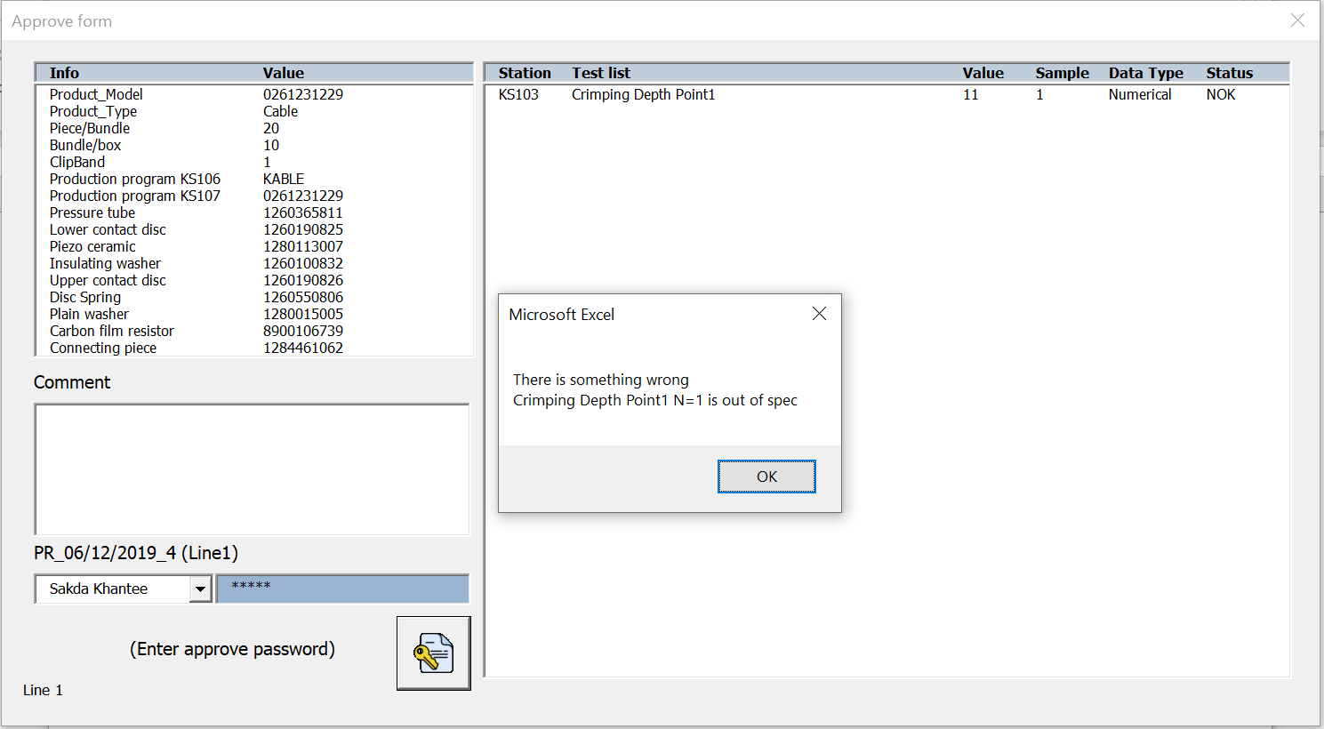
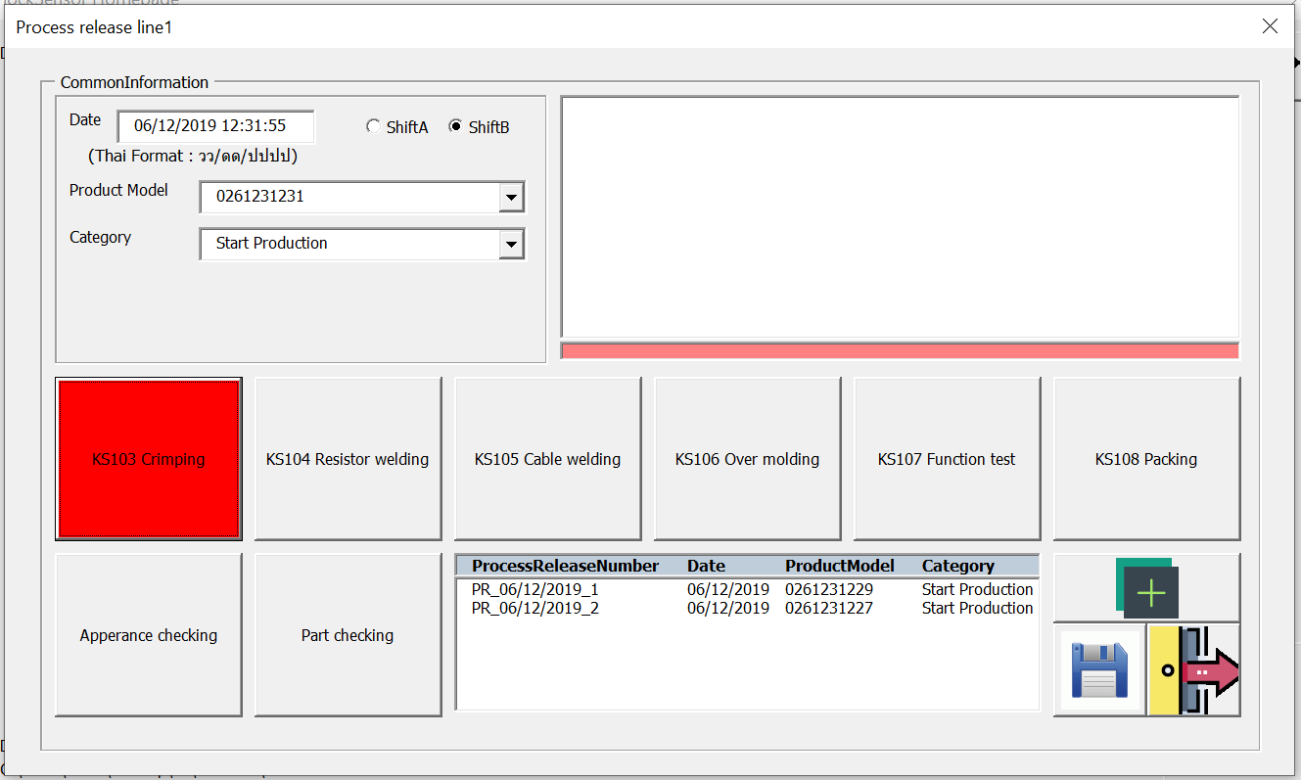

ปุ่ม แว่นขยาย

5. เมื่อแก้ไขความถูกต้องของข้อมูลเรียบร้อยแล้ว-> ทำตามขั้นตอนที่ 4 เพื่อทำการ approve จากหัวหน้า

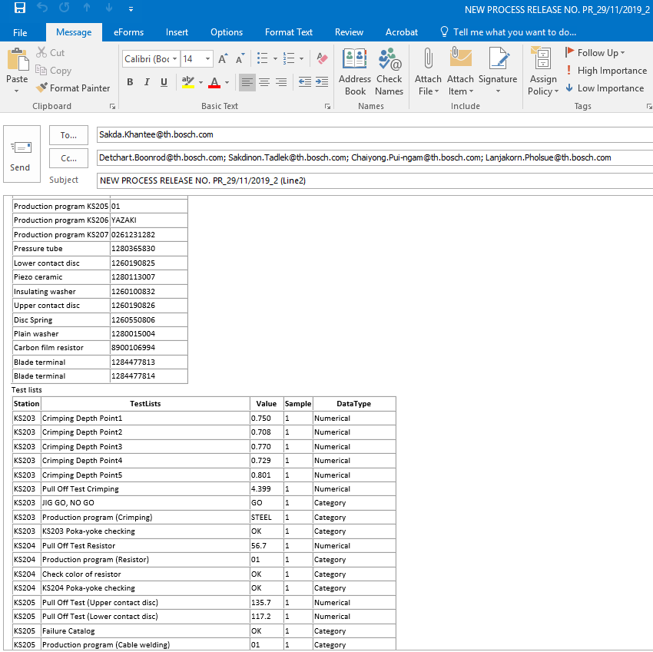
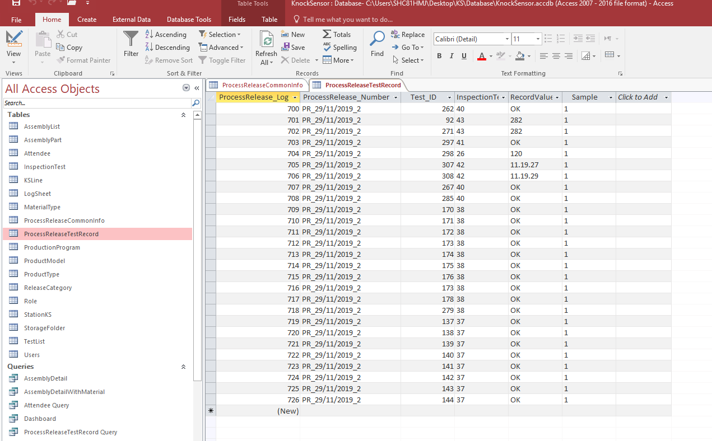

 |  | ส่งข้อความรายการผลการทดสอบผ่านทาง e-mail |  |  |  |  | รายการทดสอบที่ถูกบันทึกลงไปยัง databasse
How does database work?
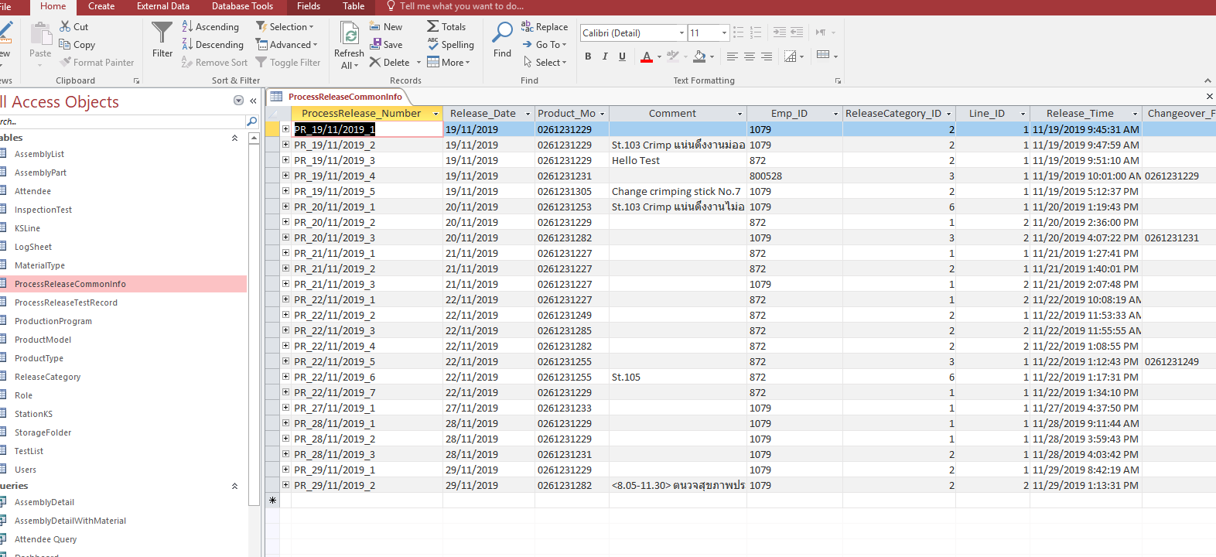

1. ข้อมูลทั้งหมดทึกจะถูกจัดเก็บไว้ใน 2 ตารางด้วยกัน แบ่งเป็น 1. ตาราง ProcessReleaseCommonInfo จะเก็บข้อมูลทั่วไปของตาละการบันทึก เช่น วันที่ ผู้ลงบันทึก คอมเมน์ เป็นต้น 2. ตาราง ProcessReleaseTestRecord จะเก็บรายการทดสอบทั้งหมดที่บันทึกค่าโดยจะถูกผูกไว้กับตารางแรก

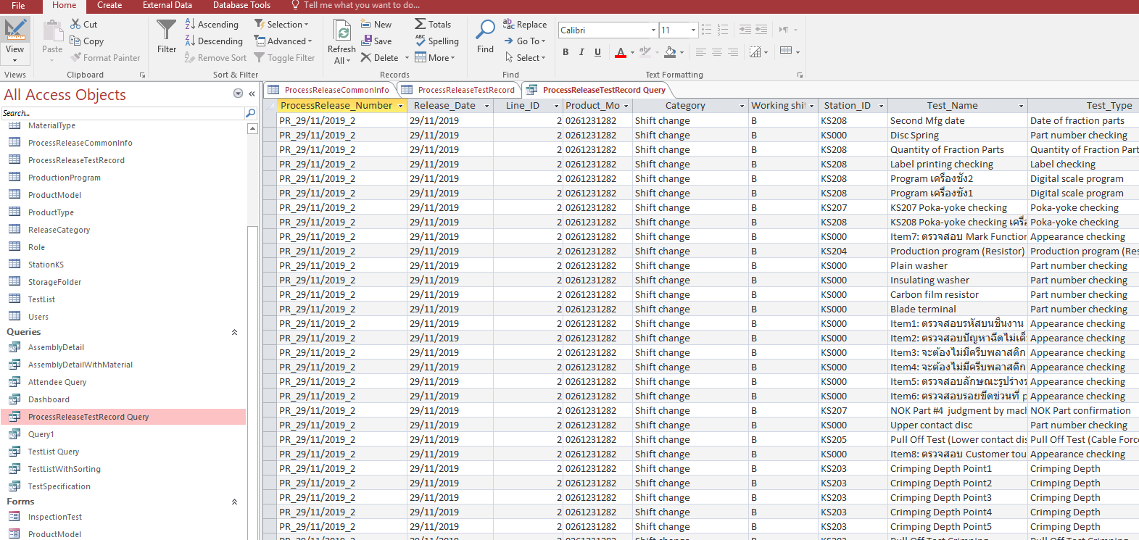

2. สามารถคลิกดูข้อมูลทั้งหมด 2 ตารางที่ผูกไว้ด้วยกัน ได้ที่หัวข้อ Queries ชื่อ ProcessReleaseTestRecord Query --> สามารถ eport ข้อมูลออกมาเป็นไฟล์ excel โดยคลิกที่ tab External Data และคลิกที่ Excel (ที่วงไว้ดังภาพด้านบน)

How to add information?
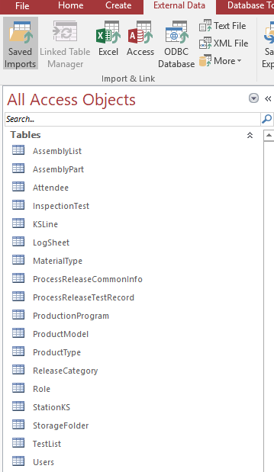
 |  |  |  |  |  | ตารางที่ถูกตีด้วยกรอบสีดำจะเก็บข้อมูลต่าง ๆ ที่จะนำไปแสดงผลบนตัวโปรแกรม หรือ ไฟล์นามสกุล .xlsm เช่น ตารางที่เก็บข้อมูลของตัวผลิตภัณฑ์ ตารางที่เก็บข้อมูลของรายการทดสอบ และ ตารางที่เก็บข้อมูลของผู้ใช้งานเป็นต้น --> หากต้องการเพิ่มข้อมูล จำเป็นที่จะต้องมาเพิ่มข้อตามตารางดังกล่าว

 |  |  |  |  |  | AssemblyList -> เก็บข้อมูลส่วนประกอบต่าง ๆ ของ แต่ละ product model เช่น รุ่น 0261231229 ใช้ pressure tube หมายเลข 1260365811 เป็นต้น

 |  |  |  |  |  | AssemblyPart -> เก็บข้อมูลส่วนประกอบต่าง ๆ ที่มีทั้งหมด
 |  |  |  |  |  | InspectionTest -> เก็บหมวดหมู่การทดสอบต่าง ๆ เช่น Crimping Depth เป็นต้น
 |  |  |  |  |  | ProductionProgram -> เก็บข้อมูล โปรแกรมของเครื่องจักแต่ละสถานีสำหรับชิ้นงานแต่ละรุ่น
 |  |  |  |  |  | ProductModel -> เก็บข้อมูลของชิ้นงานแต่ละรุ่น เช่น บอกว่ามี clip band หรือ ไม่มี หรือ บอกว่าเป็นชนิดใด (Cable/Connector/272/303)
 |  |  |  |  |  | ProductType -> เก็บข้อมูลชนิดของชิ้นงาน แบ่งเป็น Cable, Connector, 272 และ 303
 |  |  |  |  |  | ReleaseCategory -> เก็บข้อมูลประเภทหมวดหมู่ที่ทำการ release พร้อมด้วยระบุจำนวน sample เช่น machine breakdown ใช้ sample 3 ตัว

 |  |  |  |  |  | Role -> เก็บข้อมูลตำแหน่งหน้าที่ของ Users เช่น HOD, MFO, MFE, Supervisor เป็นต้น
 |  |  |  |  |  | StationKS -> เก็บข้อมูลของ station ทั้งหมด
 |  |  |  |  |  | TestList -> เก็บข้อมูลรายการทดสอบทั้งหมด สำหรับแต่ละ station แต่ละ ProductType
 |  |  |  |  |  | Users -> เก็บข้อมูลของ Users ทั้งหมด เช่น ชื่อ, รหัสพนักงาน รวมไปถึงรหัสเข้าใช้งาน หรือ รหัส approve สำหรับหัวหน้า เป็นต้น

 |  |  |  |  |  | ProcessReleaseCommonInfo -> เก็บข้อมูลการทดสอบทั่วไป เช่น วันที่, ผู้บันทึกค่า หรือ ผู้ approve เป็นต้น
 |  |  |  |  |  | ProcessReleaseTestRecord -> เก็บข้อมูลรายการทดสอบทั้งหมด

ตัวอย่างตารางแสดงข้อมูล
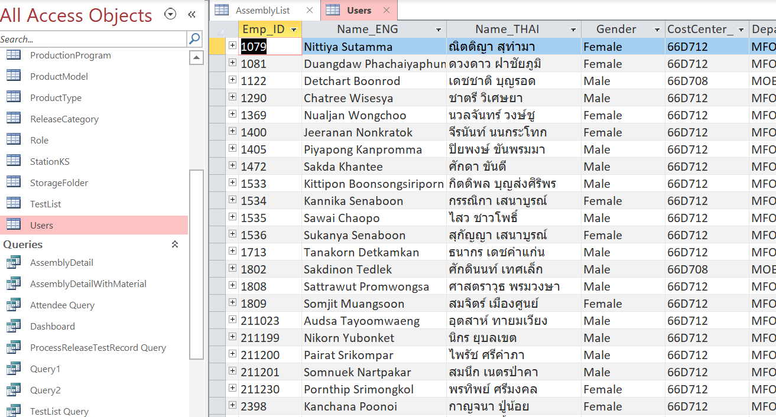
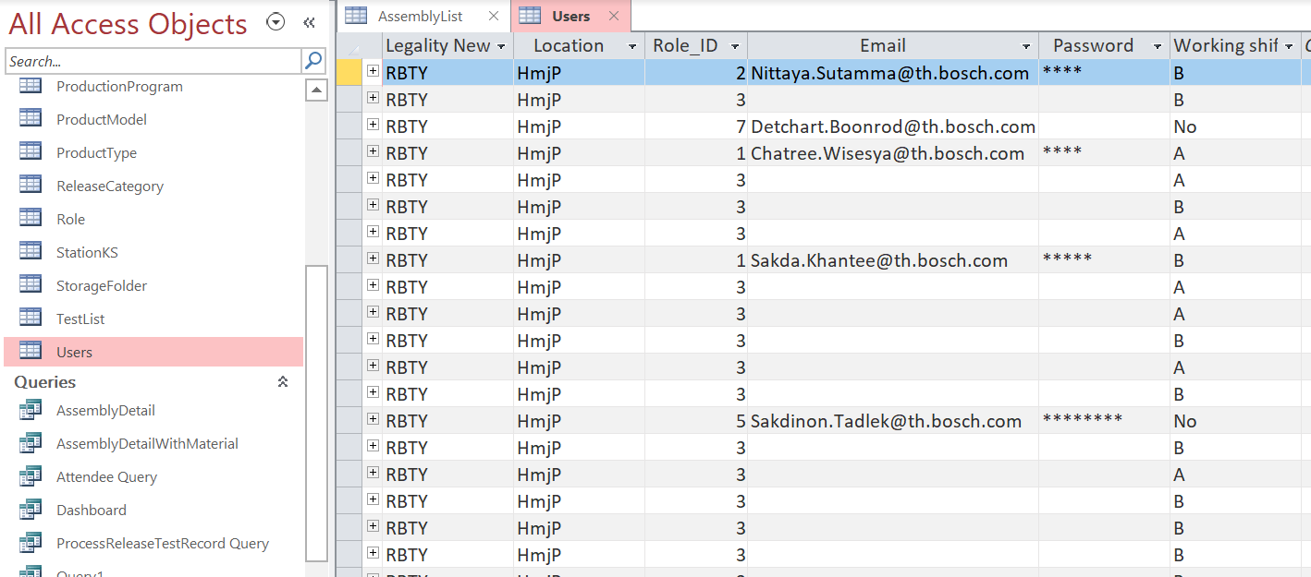

แก้ไขข้อมูลของ Users หรือ พนักงงานทั้งหมดได้ที่ตาราง Users และ สามารถตั้งค่ารหัสเข้าใช้งานได้ที่ column password

ตาราง AssemplyPart แสดงส่วนประกอบต่าง ๆ ทั้งหมดที่ใช้ประกอบชิ้นงาน |  |  |  |  |  |  | ตาราง ProductType แสดงชนิดของชิ้นงานหลัก ๆ

ตาราง InspectionTest แสดง หัวข้อการทดสอบพร้อมระบุค่าของช่วงควบคุม |  |  |  |  |  |  | ตาราง TestList แสดงรายการทดสอบทั้งหมด ของแต่ละ station แต่ละ line และ แต่ละ ProductType
ยกตัวอย่างการเพิ่มรายการทดสอบ
สมมิตว่า หากต้องการเพิ่มรายการทดสอบ หัวข้อ Crimping Depth ชื่อรายการทดสอบ Crimping Depth Point 6 สำหรับรุ่น Cable type ที่ Station 103 ให้ทำการเพิ่มข้อมูลในตาราง TestList ดังรูปภาพด้านล่าง หากหัวข้อการทดสอบนั้นไม่เคยมีมาก่อนให้ทำการไปเพิ่มข้อมูลหัวข้อการทดสอบที่ตาราง InspectionTest พร้อมระบุชนิดของข้อมูลต่าง ๆ

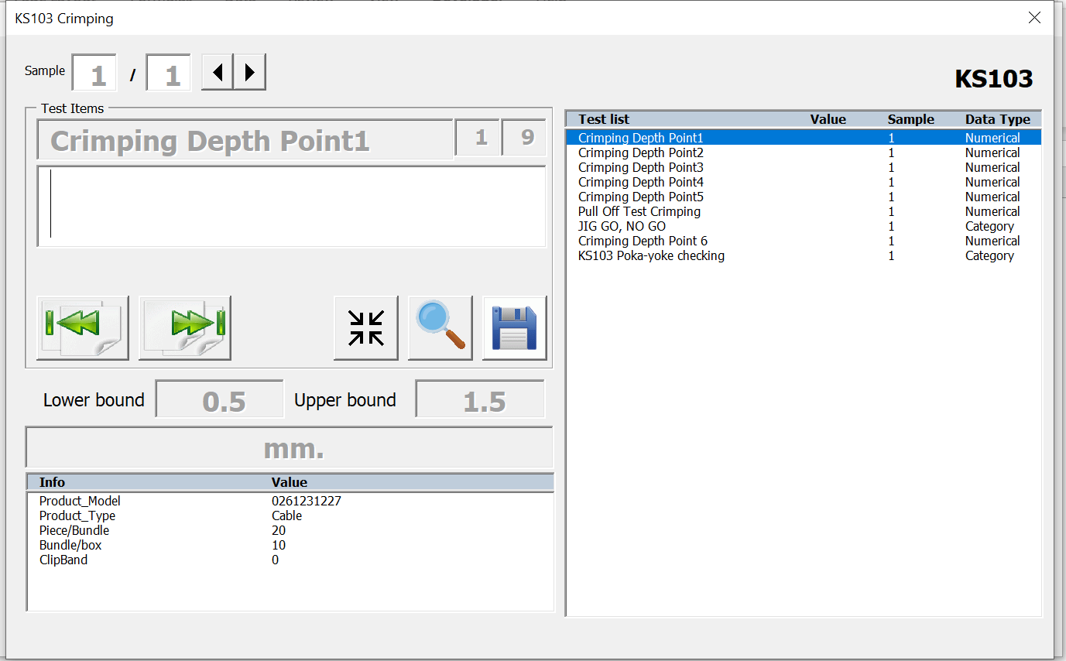
ข้อมูลที่ได้ทำการเพิ่มไป เมื่อสักครู่ โดยการแสดงผลรายการทดสอบบน Userform จะเรียงตามหมายเลข Test_ID ยกเว้น การทดสอบ poka-yoke จะอยู่ท้ายสุดเสมอ ดังนั้น จึงจำเป็นที่จะต้องจัดเรียงหมายเลข Test_ID ตามที่ต้องการให้แสดงผล

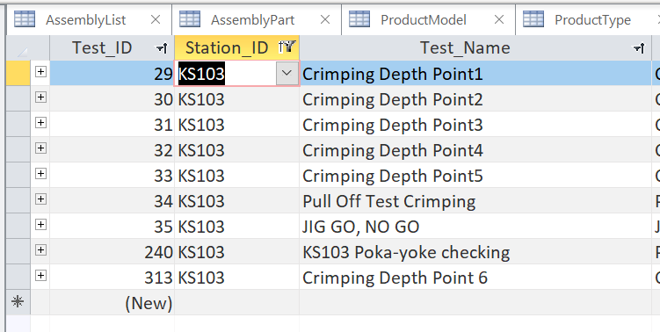

How to analyse data?
หลังจากที่ export ข้อมูลออกมาเป็นไฟล์ Excel จำเป็นที่จะต้องปรับ format การแสดงผลของวันที่ให้ถูกต้องเพื่อความง่ายและสะดวกในการ sort ข้อมูล สามารถทำได้ ดัง รูปด้านล่าง

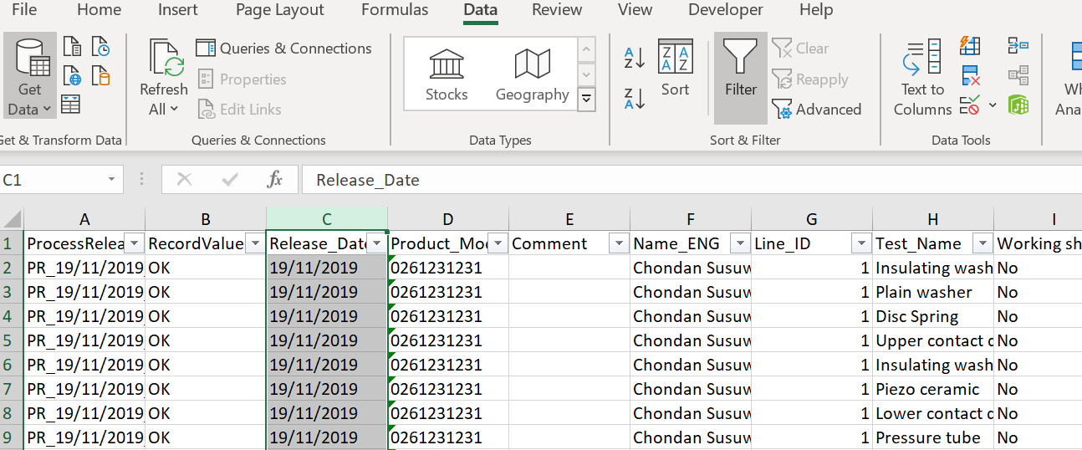
 |  |  |  |  |  |  |  |  | คลิกที่ column Release_Date -> คลิก tab Data -> คลิก Text to Columns -> ทำตามรูปภาพด้านล่าง

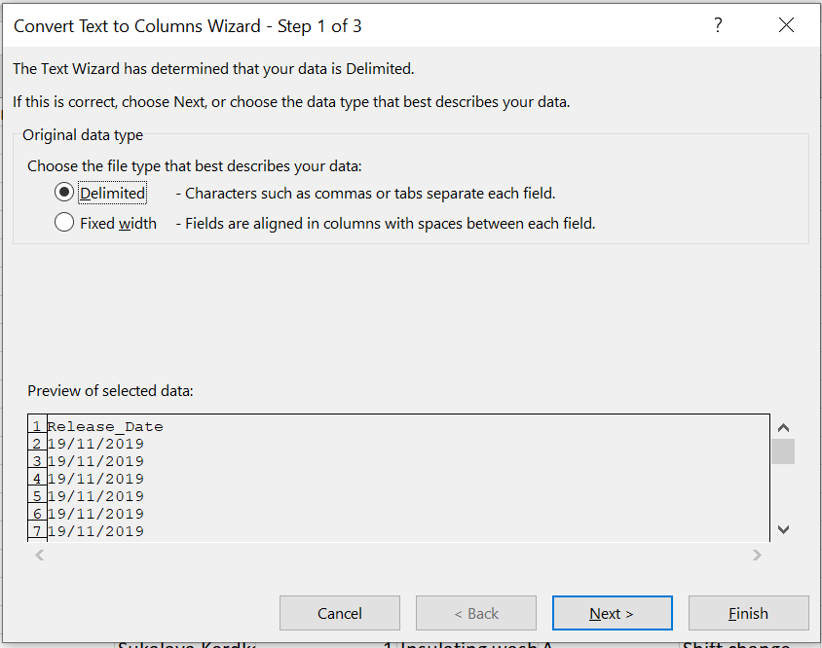
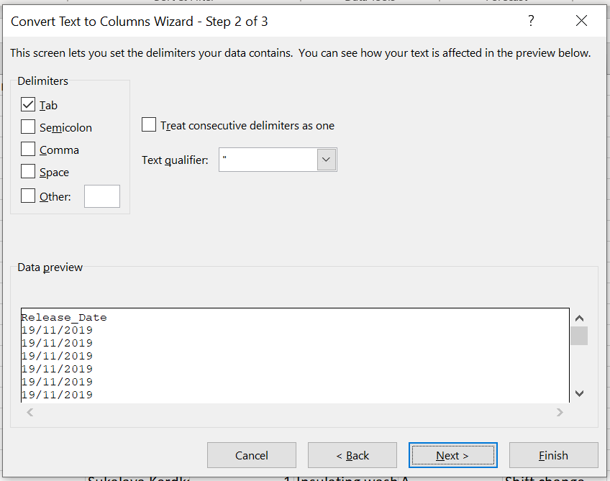
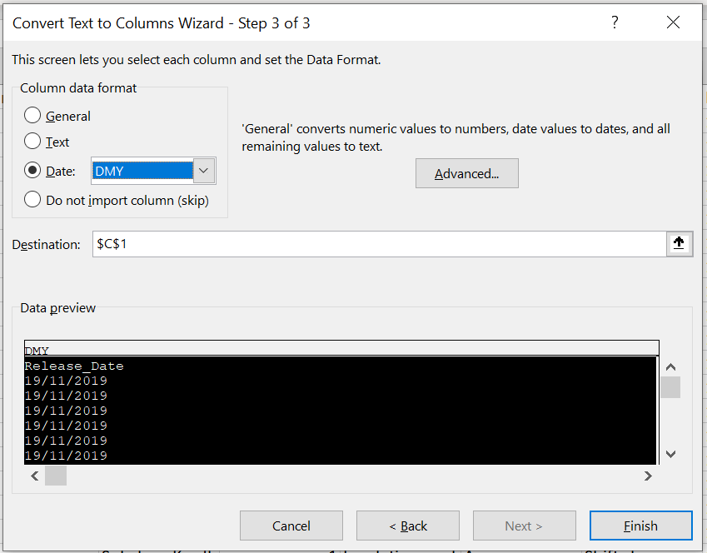
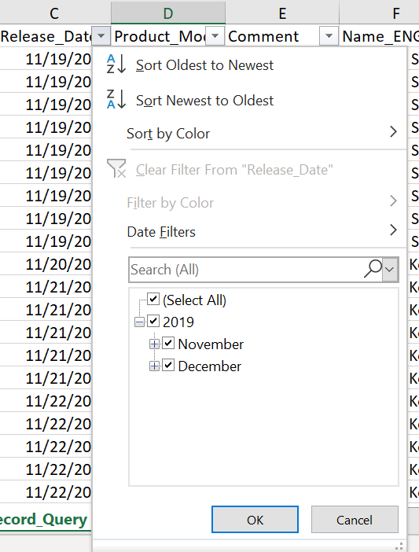

เลือก format ของวันที่
2
1
3
เสร็จสิ้น

Revision History

Issue |  | Date |  | Editor |  | Description of amendment
Revision - 01 |  | 6 December 2019 |  | Chondan |  | Issue new document

Approval and Date

 |  |  | Author |  |  | Review |  | Approval
 |  |  | Department : ____________ |  |  | Department : ____________ |  | Department : ____________

